画面仕様 (旧姓対応)
社員個人情報管理
 |  | ※変更箇所のみ記載

変更仕様
 |  | 旧姓の表示と登録を出来るようにする。

画面仕様

 | 画面名
 | 1. | 社員個人情報管理管理[詳細]

 | 画面レイアウト
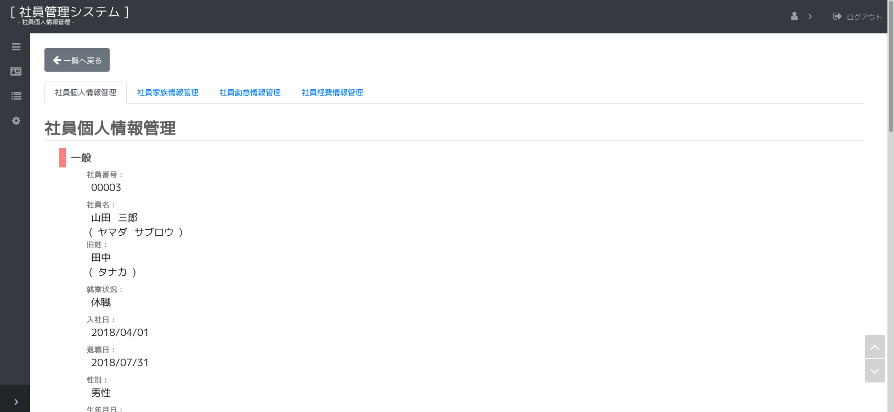

23.
24.

 | 画面項目
 |  | No. | 名称 |  | タイプ | 必須 | 文字種 |  | 文字数 | 初期値 |  | 備考
 |  | 23 | 旧姓 |  | label |  |  |  |  |  |  | 旧姓を表示します。 | ※値がある場合のみ表示
 |  | 24 | カナ旧姓 |  | label |  |  |  |  |  |  | カナ旧姓を表示します。 | ※値がある場合のみ表示

 | 画面名
 | 2. | 社員個人情報管理管理[入力]

 | 画面レイアウト
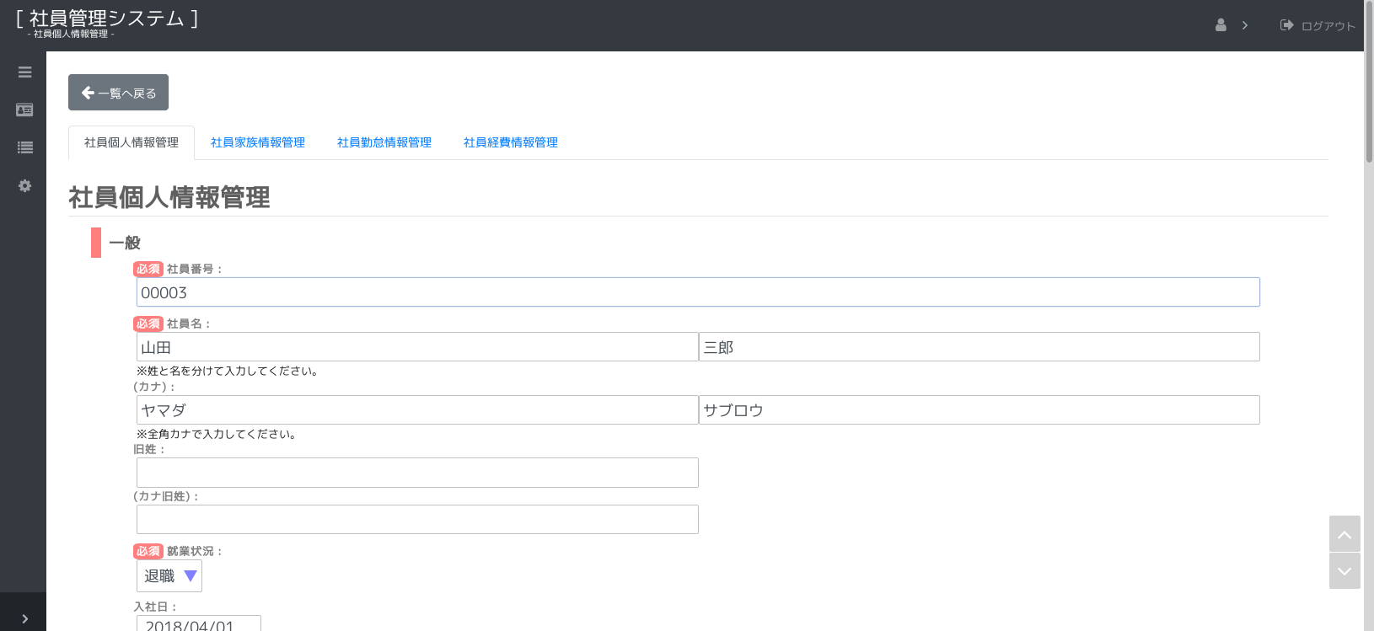

26.
27.

 | 画面項目
 |  | No. | 名称 |  | タイプ | 必須 | 文字種 |  | 文字数 | 初期値 |  | 備考
 |  | 26 | 旧姓 |  | text |  | 全角(半角可,スペース不可) |  | 40 | ”” |  | 旧姓を入力します。
 |  | 27 | カナ旧姓 |  | text |  | 全角カナ |  | 80 | ”” |  | カナ旧姓を入力します。

 | 画面イベント
 |  | No. | 項目 |  |  | イベント |  | 処理
 |  | 2 | 25 | 入力内容を保存します |  | 押下時 |  | 入力内容をDBに反映します。
 |  |  |  |  |  |  |  | - アクション： |  | check
 |  |  |  |  |  |  |  | - | 基本入力チェック（共通仕様）を行います。
 |  |  |  |  |  |  |  | - |  | NGの場合
 |  |  |  |  |  |  |  | - |  |  | エラーメッセージを表示して、処理を終了します。
 |  |  |  |  |  |  |  | - |  | （上記以外は次へ）
 |  |  |  |  |  |  |  | - |  | ※ 入社日は、就業状態が"予定"以外の場合、必須になります。
 |  |  |  |  |  |  |  | - |  | ※ 退職日は、就業状態が"退職"の場合、必須になります。
 |  |  |  |  |  |  |  | - |  | ※ 旧姓はカナ旧姓に入力がある場合、必須になります。
 |  |  |  |  |  |  |  |  | …省略…

画面仕様 (旧住所対応)
社員個人情報管理
 |  | ※変更箇所のみ記載

変更仕様
 |  | 旧住所の表示と登録を出来るようにする。

画面仕様

 | 画面名
 | 1. | 社員個人情報管理管理[詳細]

 | 画面レイアウト


 | 画面項目
 |  | No. | 名称 |  | タイプ | 必須 | 文字種 |  | 文字数 | 初期値 |  |  | 備考
 |  |  | 社員住所リスト
 |  | 14 |  | 住所ラベル | label |  |  |  |  |  |  |  | 住所の種類を表示します。
 |  | 15 |  | 郵便番号 | label |  |  |  |  |  |  |  | 郵便番号を表示します。
 |  | 16 |  | 住所 | label |  |  |  |  |  |  |  | 住所を表示します。
 |  | 17 |  | 最寄り駅 | label |  |  |  |  |  |  |  | 最寄り駅を表示します。※現住所のみ
 |  | ※ 社員住所リストに旧住所のデータが追加されます。

 | 画面名
 | 2. | 社員個人情報管理管理[入力]

 | 画面レイアウト
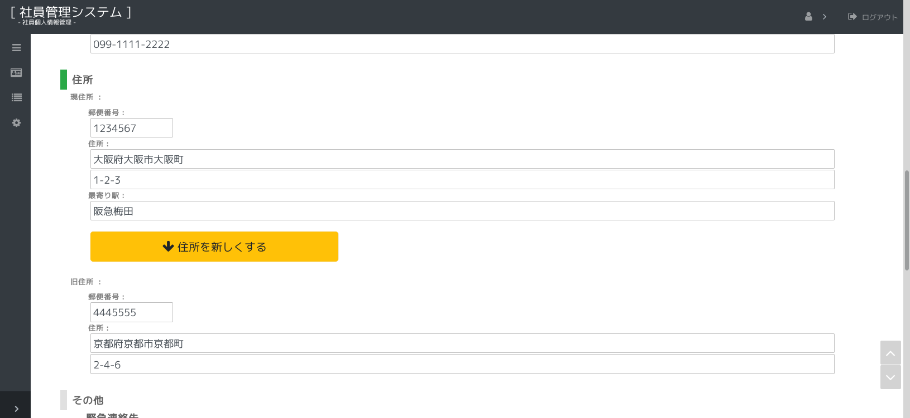

28.

 | 画面項目
 |  | No. | 名称 |  | タイプ | 必須 | 文字種 |  | 文字数 | 初期値 |  |  | 備考
 |  |  | 社員住所リスト
 |  | 16 |  | 住所ラベル | label |  |  |  |  |  |  |  | 住所の種類を入力します。
 |  | 17 |  | 郵便番号 | text |  | 郵便番号 |  | 7 |  |  |  | 郵便番号を入力します。
 |  | 18 |  | 住所1 | text |  | 全角(半角可) |  | 50 |  |  |  | 住所を入力します。
 |  | 19 |  | 住所2 | text |  | 全角(半角可) |  | 50 |  |  |  | 住所を入力します。
 |  | 20 |  | 最寄り駅 | text |  |  |  | 50 |  |  |  | 最寄り駅を入力します。※現住所のみ
 |  |  |  | 住所連番 | hidden |  |  |  |  |  |  |  | 保持データ
 |  |  |  | 住所備考 | hidden |  |  |  |  |  |  |  | 保持データ
 |  | 28 | 住所を新しくする |  | button |  |  |  |  |  |  |  | 現住所の入力内容を旧住所の枠へ移動させます。
 |  | ※ 社員住所リストに旧住所のデータが追加されます。

 | 画面イベント
 |  | No. | 項目 |  |  | イベント |  | 処理
 |  | 3 | 28 | 住所を新しくする |  | 押下時 |  | 現住所の入力内容を旧住所の枠へ移動させます。
 |  |  |  |  |  |  |  |  | 【現住所の項目に入力がある場合】
 |  |  |  |  |  |  |  |  |  | 確認ダイアログを表示します。 |  |  |  | [W00002(現住所の旧住所への移動)]
 |  |  |  |  |  |  |  |  |  |  | OK以外の場合
 |  |  |  |  |  |  |  |  |  |  |  | 確認ダイアログを閉じ、処理を終了します。
 |  |  |  |  |  |  |  |  |  |  | （上記以外は次へ）
 |  |  |  |  |  |  |  |  |  | 下記の代入を行います。
 |  |  |  |  |  |  |  |  |  | (旧住所) |  |  |  | (現住所)
 |  |  |  |  |  |  |  |  |  |  | 郵便番号 |  | ← |  | 郵便番号
 |  |  |  |  |  |  |  |  |  |  | 住所1 |  | ← |  | 住所1
 |  |  |  |  |  |  |  |  |  |  | 住所2 |  | ← |  | 住所2
 |  |  |  |  |  |  |  |  |  | 現住所の項目の値をクリアします。
 |  |  |  |  |  |  |  |  | 【現住所の項目に入力がない場合】
 |  |  |  |  |  |  |  |  |  | 何もしない。

